Pipeline
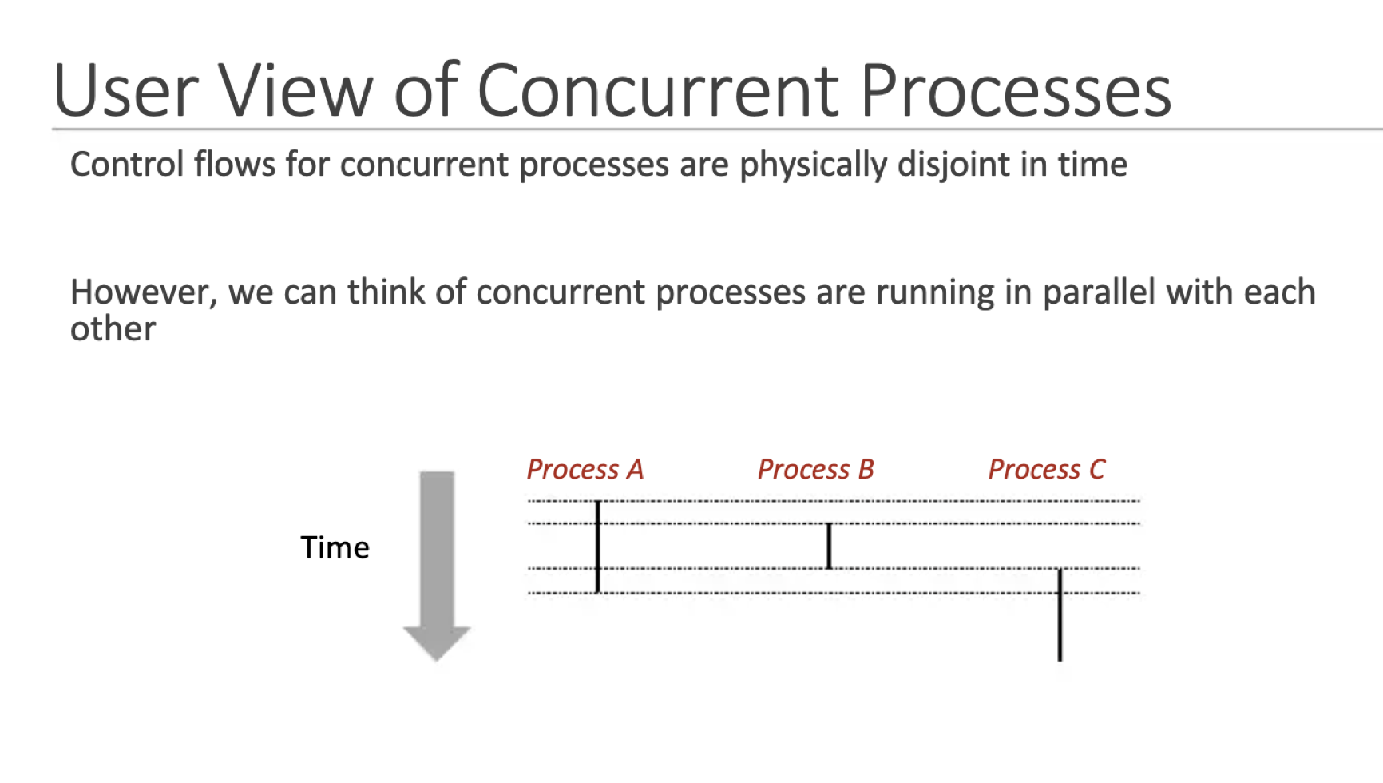
d. Pipeline: l flujo de las instrucciones a través del pipeline.

el PIPELINE CONTIENE MULTIPLES CICLO DE INSTRUCCIONES EN HILOS DIFERENTES. MOSTRAR ESO. COMO SE EJECUTAN PARALELISMO LOS PROCESOS

Componentes
 | a. CPU: (Control Unit), ALU) y (Registers). |  | b. Memoria: RAM, Cache y Virtual. | c. Unidad de Entrada/Salida (I/O).

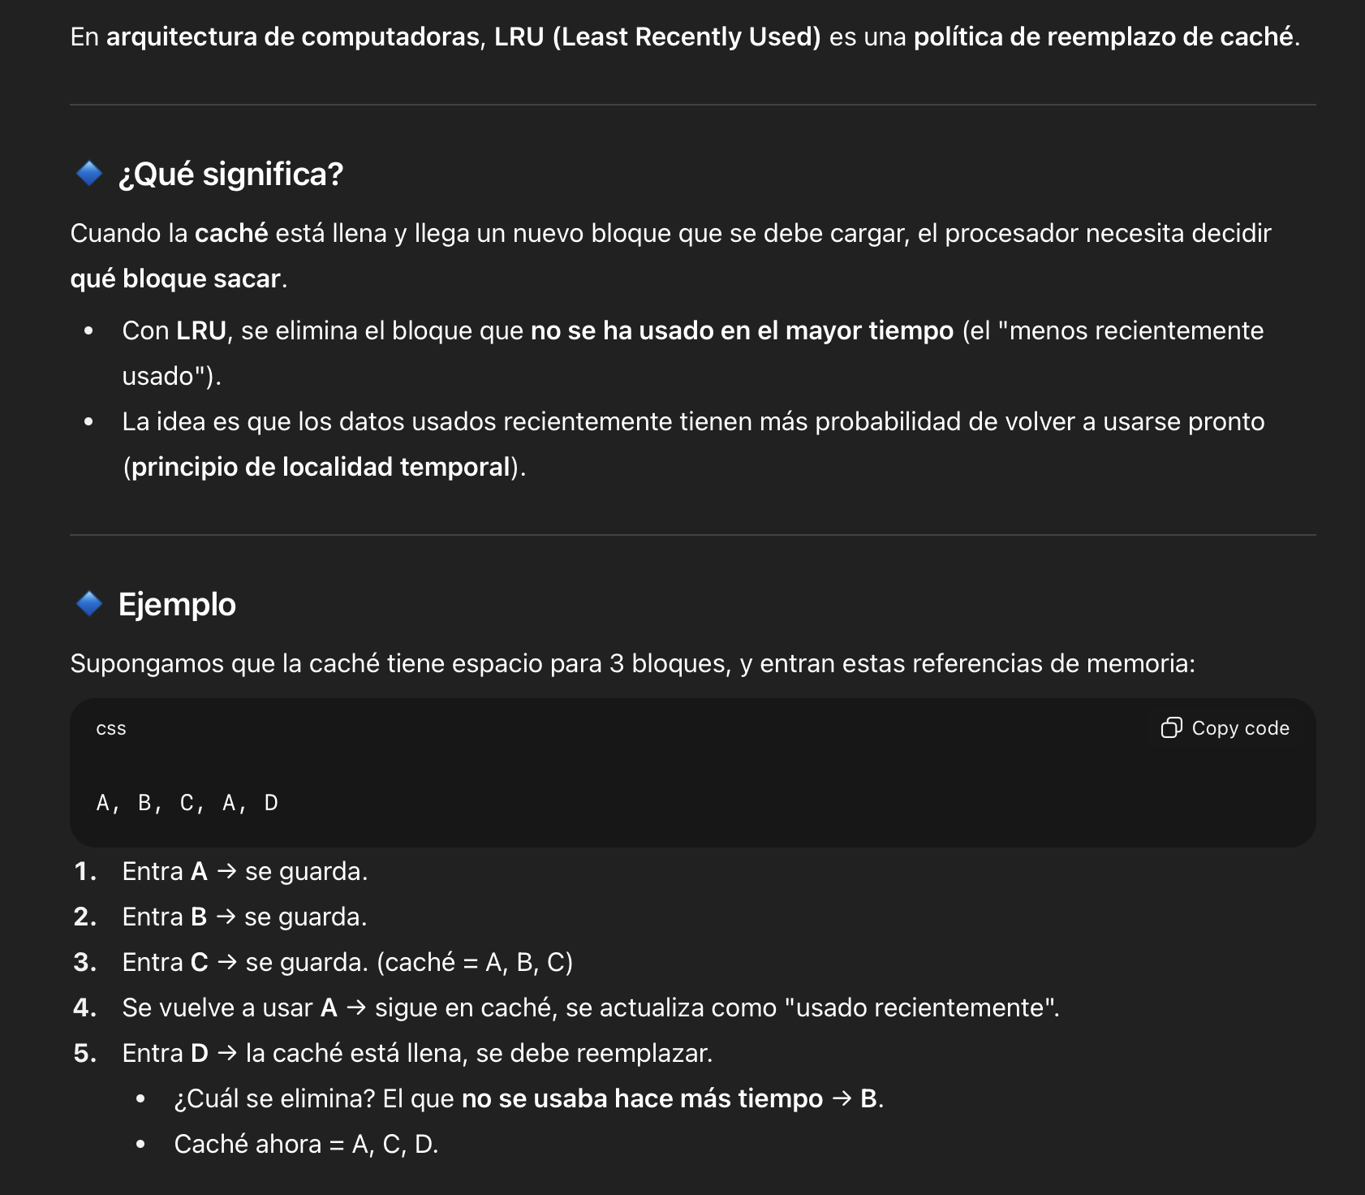
 |  | ENFATIZAR EN EL PROCESO DE LAS ENTRADAS Y SALIDAS CON LA CPU PERO NO ENFATIZAR TANDO EL LA MEMORIA, DEBIDO A QUE TENEMOS OTRO APARTADO ESPECIFICO DE ELLO. ESPEFICIAR MAS EL CACHE DE LA MEMORIA, NO HABLAMOS MUCHO DE ELLO

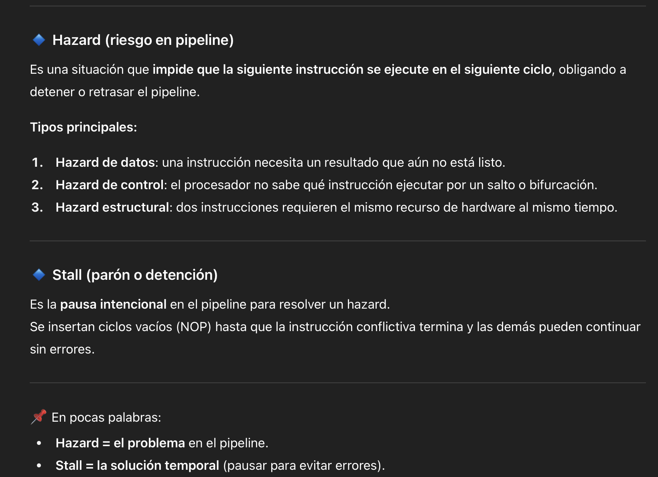

HACER SECUENCIA DE PROCESOS DE LOS 3 COMPONENETES. INCLUIR LRU

